Hoja1
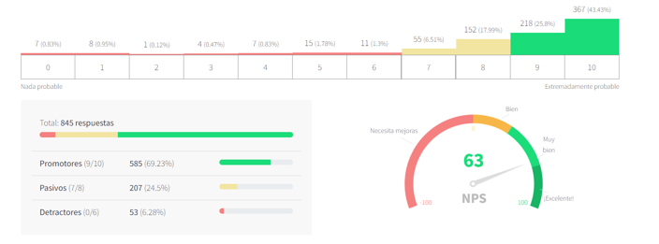
Pregunta | Tipo Nps | Status
¿Qué tan probable es que recomiendes tu programa académico con familiares y amigos? | Programa Académico | Realizado
¿Qué tan probable es que, en el futuro, vuelvas a estudiar un programa académico en la Universidad Ean? | Probabilidad de Recompra | Realizado
¿Qué tan probable es que recomiendes la atención telefónica del PBX de la Universidad Ean? | PBX
¿qué tan probable es que recomiendes los servicios y la atención que te brindamos en la Universidad Ean? | Atención EAN

 |  |  | Tipo | RGB | HEX
 |  |  | Rojo ejecutivo | RGB(198,40,40) | E24B4A
 |  |  | Amarillo ejecutivo | RGB(249,168,37) | EF9F27
 |  |  | Verde ejecutivo | RGB(46,125,50) | 639922

